Накладная-№3
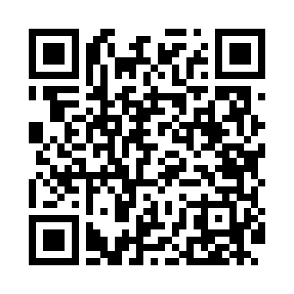
Номер товарно-транспортной накладной: |  |  | Торговый представитель: Amriyev Muhammad
Поставщик: Toshkent falcon fly 2 |  |  | Телефон торгового представителя: +998972880505
Дата отгрузки: 11.10.2025 |  |  | Контрагент: """" Klient
Дата консигнации: |  |  | Адрес:
Доставщик: |  |  | Телефон:
Телефон доставщика:
Время заказа: 11.10.2025 13:52:53
№ | Штрих-код | Название товаров (работ,услуг) | Количество | Количество в кейсе | Цена | Сумма
 |  |  | 30 |  |  | 85
1 | 6900007212137 | Форма для пиццы круглая сетка 33CM DB-5-95 | 10 | 10 шт. | 2.20 | 22
2 | 2015821512920 | Металический Фри сетка GB-21-1 | 10 | 10 шт. | 2 | 20
3 | 6354080130893 | Деревянная разделочная доска 35CM DB-130-89 | 10 | 10 шт. | 4.30 | 43
Итого: 85$|->UZS: 1,062,500.00

